Tableau 1 Besoins
Onglet à compléter pour tous les projets
Tableau 1 : Besoins
Faire un tableur par installation
 | Situation actuelle | Commentaire | Après démarches d'économies d'énergie | Commentaire
Type de besoins adressés par le solaire |  |  | ECS + chauffage
Besoins utiles ECS (MWh/an) (1) |  |  |  | Exemple : économiseur d'eau
Besoins utiles chauffage (MWh/an) (1) |  |  | 80
Pertes (bouclage, distribution ) (MWh/an) |  |  |  | Exemple : calorifugeage renforcé
Valorisation du solaire sur la boucle de distribution
batîment neuf ou existant
Besoins totaux (MWh/an) |  |  | 80
Besoins pris en compte pour le calcul de la subvention |  |  | 80.00
Classe d'isolation de la distribution
Température cible du process en °C
Les besoins sont constants à l'année
Les besoins sont constants dans la semaine
Type de circuit hydraulique | Ouvert
Vecteur énergétique | exemple : bain chauffé
(1) : besoins considérés au plus près de l'utilisation, sans les pertes de distribution, cas échéant issu de l'audit énergétique

Exemple - Synthèse des besoins thermiques

 | Janvier | Février | Mars | Avril | Mai | Juin | Juillet | Août | Septembre | Octobre | Novembre | Décembre | TOTAL
ECS à 55 °C (MWh) | 6.4 MWh | 5.9 MWh | 6.3 MWh | 5.9 MWh | 5.8 MWh | 5.5 MWh | 5.5 MWh | 5.1 MWh | 5.7 MWh | 5.8 MWh | 5.9 MWh | 6.3 MWh | 70.0 MWh
Chauffage (MWh) | 18.5 MWh | 11.9 MWh | 6.1 MWh | 3.5 MWh | 0.7 MWh | 0.0 MWh | 0.0 MWh | 0.0 MWh | 0.0 MWh | 3.4 MWh | 11.5 MWh | 18.0 MWh | 73.7 MWh
Pertes ECS+Chauffage (stockage, boucle distribution) (MWh) | 4.7 MWh | 3.4 MWh | 2.5 MWh | 1.9 MWh | 1.4 MWh | 1.3 MWh | 1.4 MWh | 1.2 MWh | 1.7 MWh | 1.9 MWh | 3.3 MWh | 4.6 MWh | 29.2 MWh
TOTAL (MWh) | 29.6 MWh | 21.2 MWh | 14.9 MWh | 11.2 MWh | 8.0 MWh | 6.8 MWh | 6.9 MWh | 6.3 MWh | 7.4 MWh | 11.2 MWh | 20.7 MWh | 28.9 MWh | 172.9 MWh

Production d'eau chaude

 |  |  |  |  |  |  |  |  |  |  |  | Département | 01 ― Ain
 |  |  |  |  |  |  |  |  |  |  |  | Zone climatique | H1c | cf carte à droite ->
 |  |  |  |  |  |  |  |  |  |  |  | Altitude du projet (m) | <400

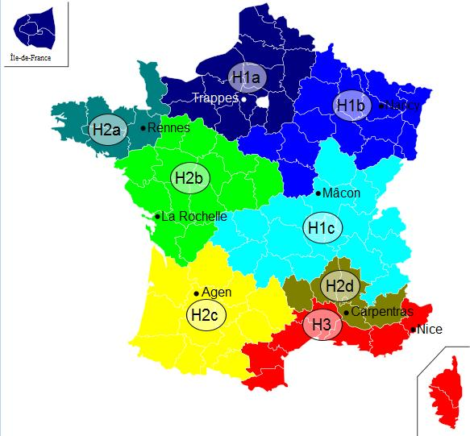
Tableau 1b : Plafond de consommation en kWh/m²/an considéré comme raisonnable en fonction du type de bâtiment et de sa situation géographique sera calculé

Activités (process, chauffage/ECS, …) | Type de bâtiment | Surface chauffée (m2) | Besoins avant démarche d'économie d'énergie (MWh/an) | Besoins après démarche d'économie d'énergie (MWh/an) pris en compte pour le dimensionnement | dont Besoins chauffage | dont Besoins ECS | Besoins / m2 | Classe énerg. (A, B, C, …) | Estimation des besoins 2030 : quantifier le besoins en incluant l'impact du décret éco-énergie tertiaire sur les bâtiments concernés MWh | Estimation des besoins 2040 : quantifier le besoins en incluant l'impact du décret éco-énergie tertiaire sur les bâtiments concernés MWh | Consommation plafond d'efficacité énergétique chauffage bâtiment hors ECS (MWh/an)
 | Résidentiel | 375 | 60.0 | 30.0 | 40.0 | 0.0 | 80.0 |  |  |  | 40.5
 | Tertiaire (hors piscine) | 200 | 100.0 | 90.0 | 85.0 | 5.0 | 450.0 |  |  |  | 22.0 | faible efficacité énergétique
 | Résidentiel | 300 | 50.0 | 30.0 | 15.0 | 15.0 | 100.0 |  |  |  | 32.4 | Vigilance ECS
 | Industrie -Chauffage de locaux
TOTAUX |  | 875 | 210.0 | 150.0 | 140.0 | 20.0 | 630.0 | 0.0 | 0.0 | 0.0 | 94.9

